Картинка с подписью
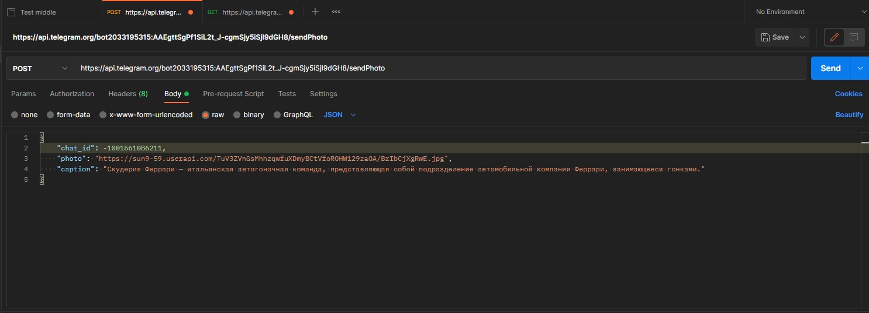
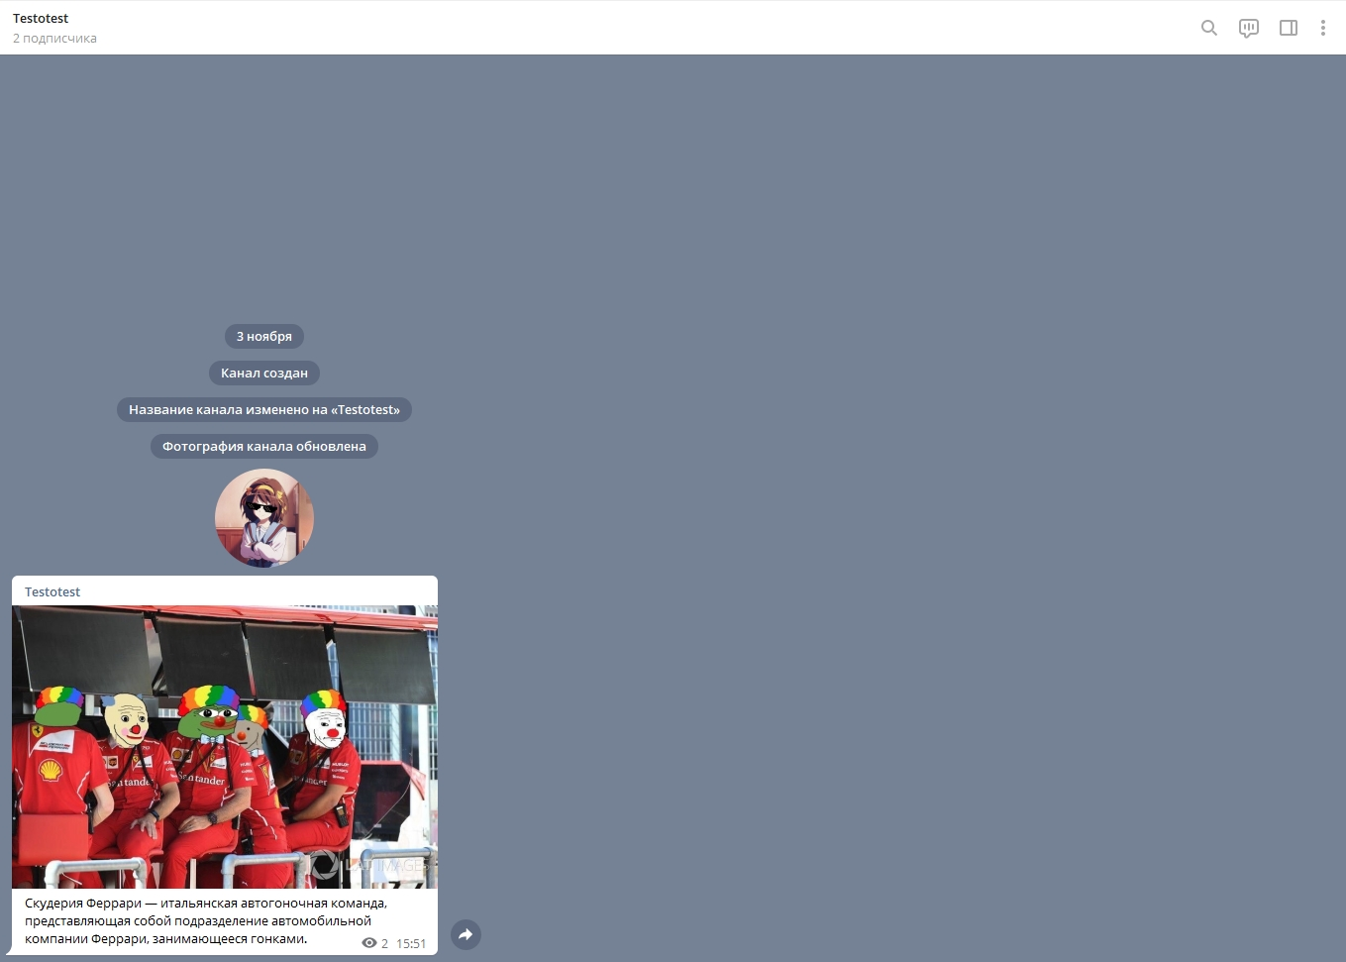
ТЗ | Через API телеграма отправить себе в чат от имени бота картинку (как картинку) с подписью. Показать скриншот запроса к API телеграма и чата с сообщением

Пдф и видео файл
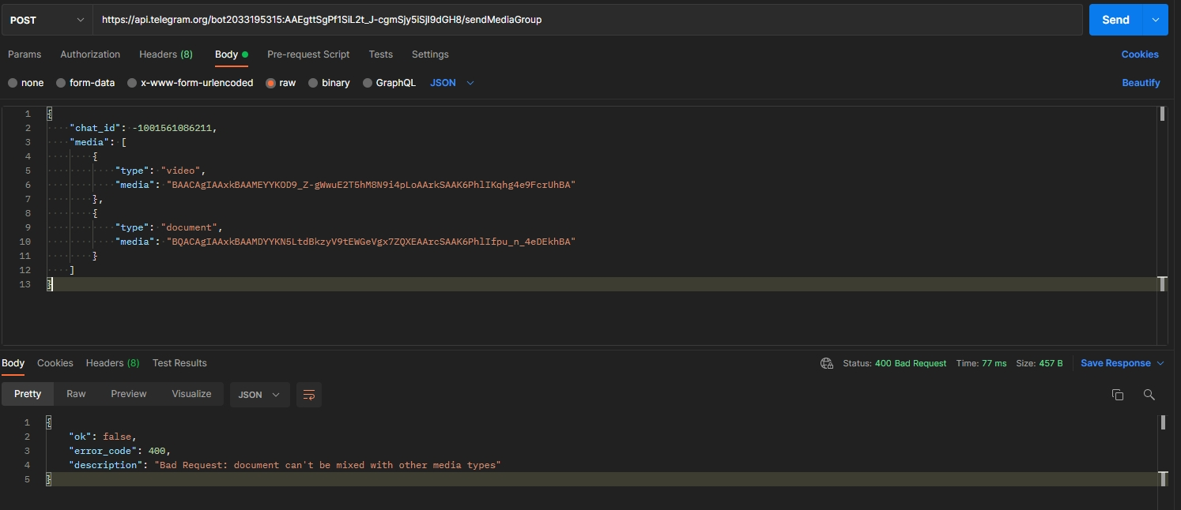
ТЗ | Через API телеграма отправить себе в чат от имени бота пдф файл и видео файл (не youtube), чтобы воспроизводилось в телеграме. Показать скриншот запроса к API телеграма и чата с сообщением

На момент 03.11.2021, согласно официальной документации, группируются только в сообщениях одного типа:
https://core.telegram.org/bots/api/#sendmediagroup

Webhook
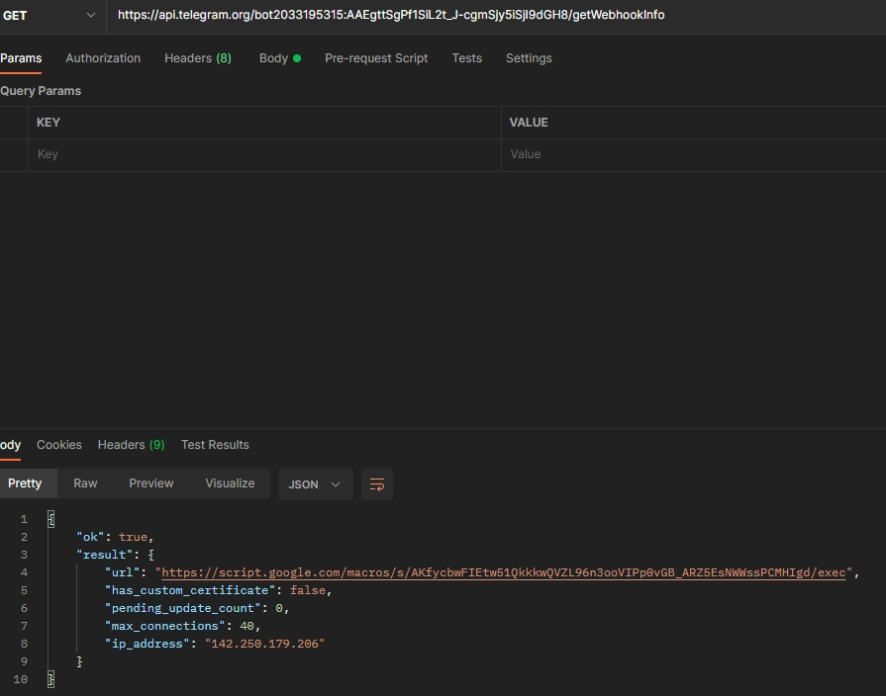
ТЗ | Поднять webhook на любом инструменте, установить данный webhook боту в телеграме (set_webhook) как бекенд, ответить от своего личного аккаунта боту текстом и получить этот ответ на webhook. Показать скриншот запроса, пришедшего на webhook
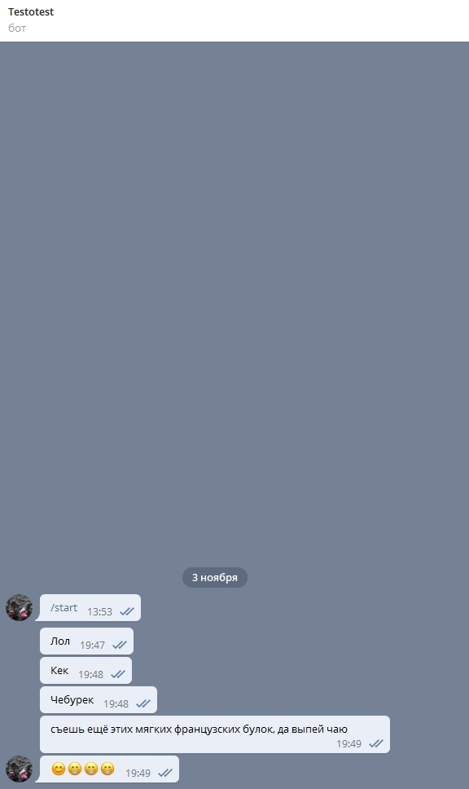

 |  | 